研修会参加申込書 (NHO都城仕様)
 | 令和７年度 第３回 宮崎県緩和ケア研修会 参加申込書
 |  | 開催日 令和７年９月２７日（土）
 |  | 会場 国立病院機構都城医療センター 管理棟２階 大会議室
ふりがな
氏 名 （氏名は医籍登録されている氏名・字体 で記載をお願いします（医師のみ））
職 種（国家資格等）※ |  |  |  | ）
医籍登録番号（医師のみ） |  | 昭和・平成 年 月 日 | 第 | 号 | ※C7セルに数値を入力すると、和暦に変換表示されます。 ※E7セルに数値を入力すると末尾に「号」がつきます。
所属（病院名、施設名）
所属科 |  |  | 職 名
専門分野 |  | （ 年） | 経験年数
連絡先 | ＴＥＬ （昼間に連絡が可能な番号）
 | ＦＡＸ
 | E-mail
 | 修了証送付先住所 （配達物が確実に受け 取れる場所を記入） | 〒

（注） 記入前に必ず裏面を確認して下さい
記入前に必ず裏面を確認して下さい
研修会終了後、国及び宮崎県が貴殿の氏名及び所属を公開することについての可否（医師のみ）※
日本医師会が行っている生涯教育制度の単位認定を希望しますか （医師のみ）※
① e-learning 修了証書交付日 |  | 年 月 日 | e-learning ② 修了証書 受講者ＩＤ |  | ※C18セルに数値を入力すると、和暦に変換表示されます。
 | ※の箇所は、該当項目の□にチェックをお願いします。
 | 申込先 ： 国立病院機構都城医療センター 経営企画室
 | 〒885-0014 宮崎県都城市祝吉町５０３３―１
 | TEL：０９８６－２３－４１１１ FAX：０９８６－２４－３８６４
 | E-male ： 621-keieikikaku@mail.hosp.go.jp
 | ※ 申込は郵送・FAX・電子メールのいずれかでお願いします。

裏面
※ 参加申込書の記入前に必ず確認して下さい。 （裏面）

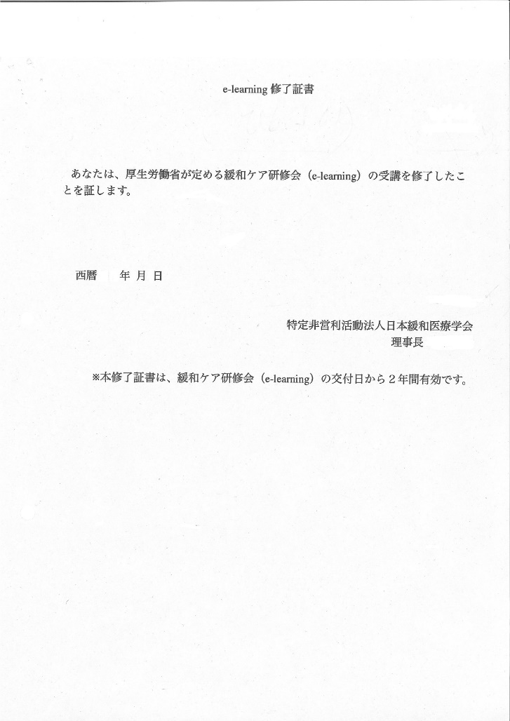

（表面） 参加申込書の
① 修了証書交付日
② 修了証書受講者ID 欄には
矢印の場所の「受講者ID」と
「修了証書交付日」を記載する

（ 受講者氏名 ） 〇〇 〇〇
② 修了証書 〇〇〇〇〇〇
受講者ID

修了証書内には、証書番号
（英数字）も記載されますが
参加申込書の「受講者ID」欄
には記載しないでください。
誤って記入した場合、システム
登録ができません。

① 修了証書
交付日

証書番号 〇〇〇〇〇〇

※ 参加申込の際に、記入誤りがありますと、システム登録に支障をきたしますので間違いのないようお願いします。

修了証書内には、『 証書番号 （ 英数字 ） 』 も記載されますが、参加申込書の「受講者ID」欄には記載しないで下さい。
万が一、誤って記入された場合には、システム登録ができませんので、後日、確認のため連絡をいたします。
また、英数字については、１（数字の１）、I(英語の大文字アイ)、l（英語の小文字エル）など
わかりにくい場合がありますので、記入の際にはなるべく丁寧に記載していただくようお願いします。

